CollectiveAccess
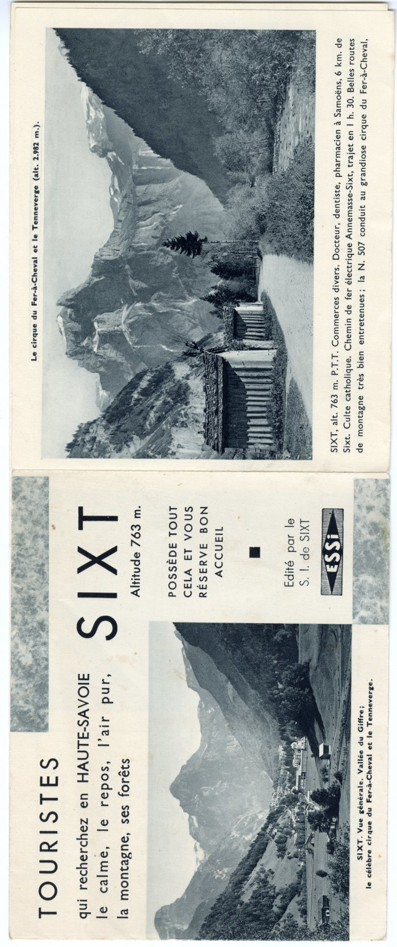
Image | Object | Description | Date
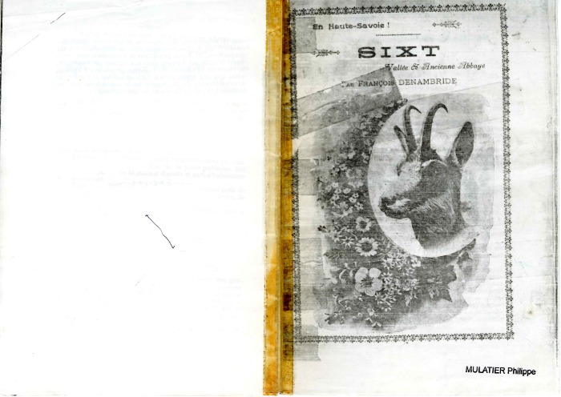 | Sixt, vallée et ancienne abbaye (1-002) | Livret "Sixt, vallée et ancienne abbaye", écrit par François Denambride. 1899/1900. Editeur Imprimerie Française, 123 rue Montmartre, Paris.
 | Dépliant publicitaire de Sixt (10-004) | Dépliant publicitaire faisant la promotion du village de Sixt, créé par le Syndicat d'Initiative.
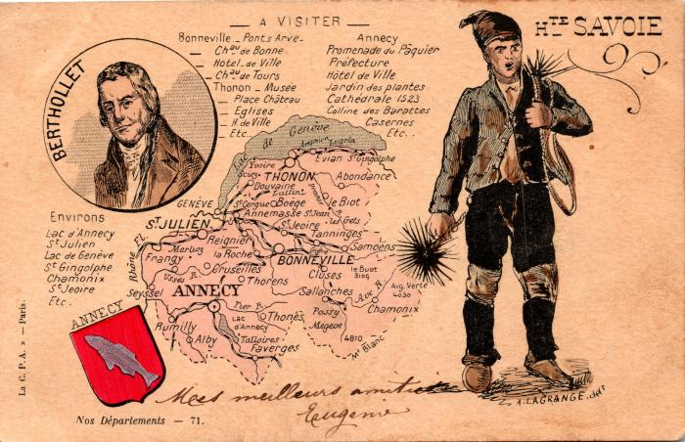 | Carte de la Haute Savoie avec "Le Petit Ramoneur" (2-009) | Carte de la Haute Savoie avec "Le Petit Ramoneur", liste des endroits à visiter à Bonneville, Annecy et ses environs
 | Tourisme à Sixt-Fer-à-Cheval (2-0625) | Tourisme à Sixt-Fer-à-Cheval Hôtel du Fer-à-Cheval, Le Buet, Panorama du Fer-à-Cheval, l'Abbaye, promenades et ascensions aux environs de Sixt
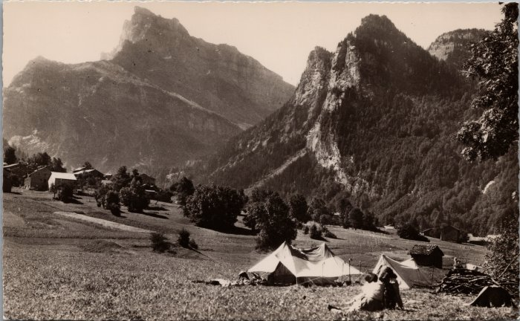 | Camping près du hameau de Maison Neuve (2-1898) | Camping près du hameau de Maison Neuve
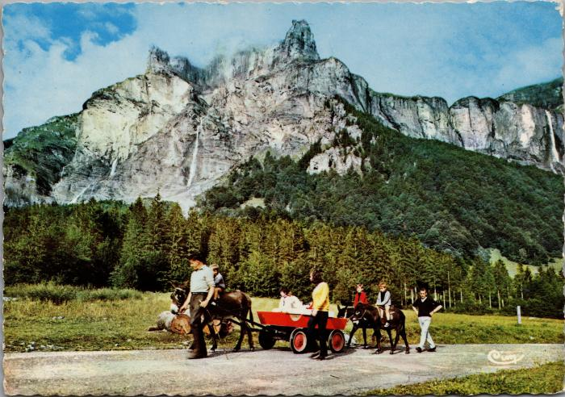 | Balade avec les ânes au Fer-à-Cheval (2-2430) | Balade avec les ânes au Fer-à-Cheval
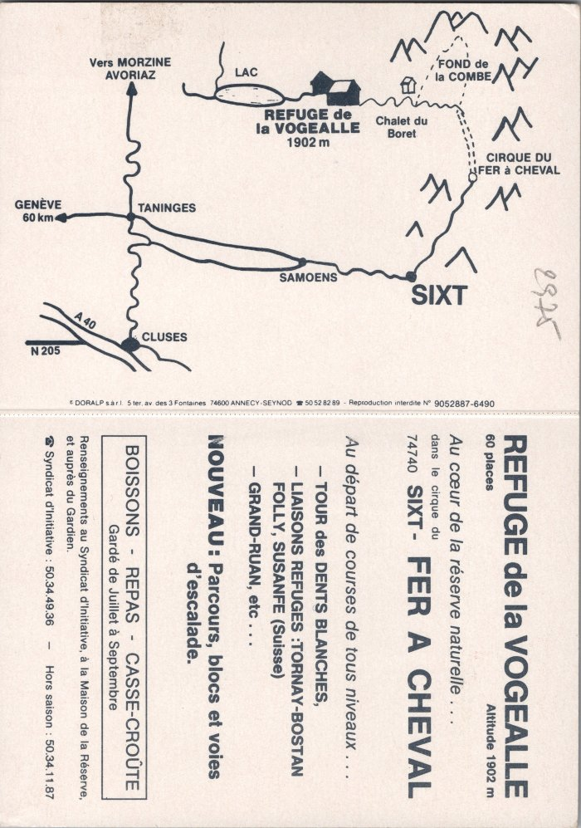
 | Plan géographique et informations sur le Refuge de la Vogealle (2-2655) | Plan géographique et informations sur le Refuge de la Vogealle
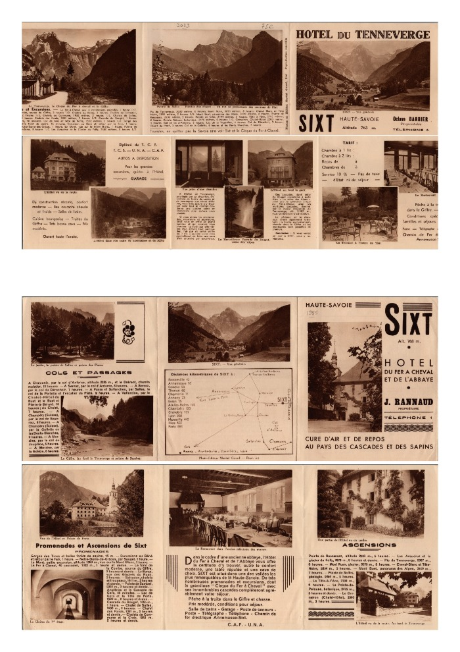
 | Tourisme à Sixt (2-3585) | Promotion du tourisme à Sixt ; randonnées dans les montagnes alentours, présentation de l'hôtel du Tenneverge et de l'hôtel du Fer-à-Cheval, distances kilométriques de Sixt aux autres villes.
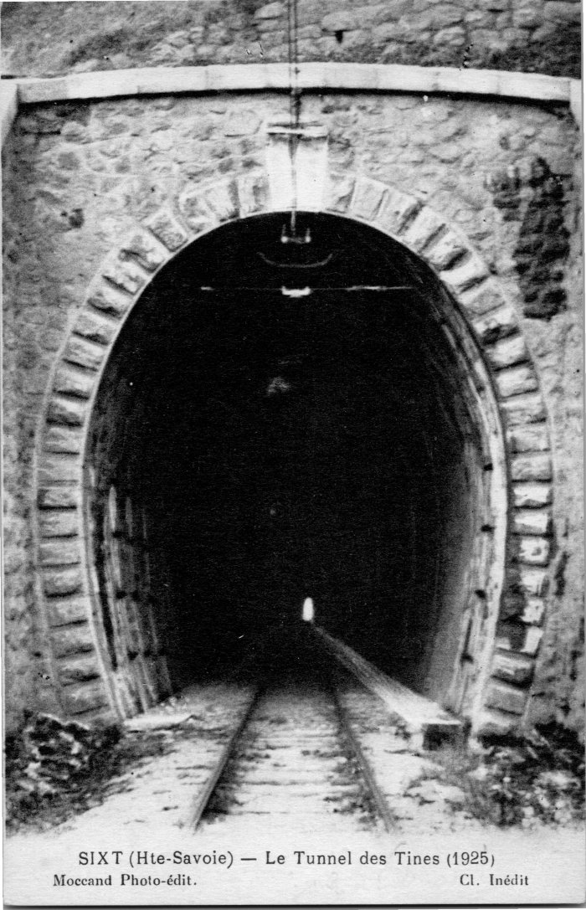
 | Le Tunnel des Tines en 1925 (2-4107) | Le Tunnel des Tines en 1925

